Sheet1
【サイト構築の方向性】
元サイトとは関連なくデザインを全く新しく作成
（新規wordpressを下層に導入 ）
※裏側で編集しやすくする場合、拡張機能プラグインを追加予定
※色はコンテンツ分けの為、デザインとは関連ありません。
ヘッダー

メイン画像 ※ご提供想定

リード文 （例） 私たちはこの度、 これまでに得た経験や技術、ネットワークを生かし、 みなさまへ、よりたくさんの魅力的なコンテンツを お届けするため「サトクリフ編集部」を立ち上げました。 多くの人に広く愛されるメディアである「マンガ」を起点に、 アニメやゲーム、グッズ、舞台、音楽など、 全方位のエンターテイメントを世界中へ発信していきます。 ※テキストご提供想定

漫画家、編集者 募集中！
テキストで設置

→ 応募フォーム
クリックで下の募集フォームへ、ページ内移動
※すぐに設置することで、クリック率増加

メインコンテンツ①（例） ○○○の４つの特徴 ※テキストご提供想定

① テキストテキスト

テキストテキストテキストテキストテキストテキストテキストテキストテキストテキストテキストテキストテキストテキストテキストテキストテキストテキストテキストテキストテキストテキスト

強みを簡潔にまとめることで訴求性向上
※画像設置などはサイトの今後のデザインによって検討

② テキストテキスト

テキストテキストテキストテキストテキストテキストテキストテキストテキストテキストテキストテキストテキストテキストテキストテキストテキストテキストテキストテキストテキストテキスト

③ テキストテキスト

テキストテキストテキストテキストテキストテキストテキストテキストテキストテキストテキストテキストテキストテキストテキストテキストテキストテキストテキストテキストテキストテキスト

④ テキストテキスト

テキストテキストテキストテキストテキストテキストテキストテキストテキストテキストテキストテキストテキストテキストテキストテキストテキストテキストテキストテキストテキストテキスト

メインコンテンツ②（例） 編集者紹介 ※テキストご提供想定

田中 ＜ 一緒に作品を作りましょう！
代表的な編集者の声を記載することで、応募率を訴求
※漫画家さまが既に在籍なら、

テキストテキストテキストテキストテキストテキストテキストテキストテキストテキストテキストテキストテキストテキストテキストテキストテキストテキストテキストテキストテキストテキスト

田中 ＜ 一緒に作品を作りましょう！

テキストテキストテキストテキストテキストテキストテキストテキストテキストテキストテキストテキストテキストテキストテキストテキストテキストテキストテキストテキストテキストテキスト

田中 ＜ 一緒に作品を作りましょう！

テキストテキストテキストテキストテキストテキストテキストテキストテキストテキストテキストテキストテキストテキストテキストテキストテキストテキストテキストテキストテキストテキスト

田中 ＜ 一緒に作品を作りましょう！

テキストテキストテキストテキストテキストテキストテキストテキストテキストテキストテキストテキストテキストテキストテキストテキストテキストテキストテキストテキストテキストテキスト

漫画家、編集者 募集中！

→ 応募フォーム

メインコンテンツ③（例） 募集要項 ※テキストご提供想定

項目①

テキストテキストテキストテキストテキストテキストテキストテキストテキストテキストテキストテキストテキストテキストテキストテキストテキストテキストテキストテキストテキストテキスト

項目②

テキストテキストテキストテキストテキストテキストテキストテキストテキストテキストテキストテキストテキストテキストテキストテキストテキストテキストテキストテキストテキストテキスト

項目③

テキストテキストテキストテキストテキストテキストテキストテキストテキストテキストテキストテキストテキストテキストテキストテキストテキストテキストテキストテキストテキストテキスト

項目④

テキストテキストテキストテキストテキストテキストテキストテキストテキストテキストテキストテキストテキストテキストテキストテキストテキストテキストテキストテキストテキストテキスト

応募フォーム（例） ※項目ご提供想定

受けメールアドレスのご提供が必要

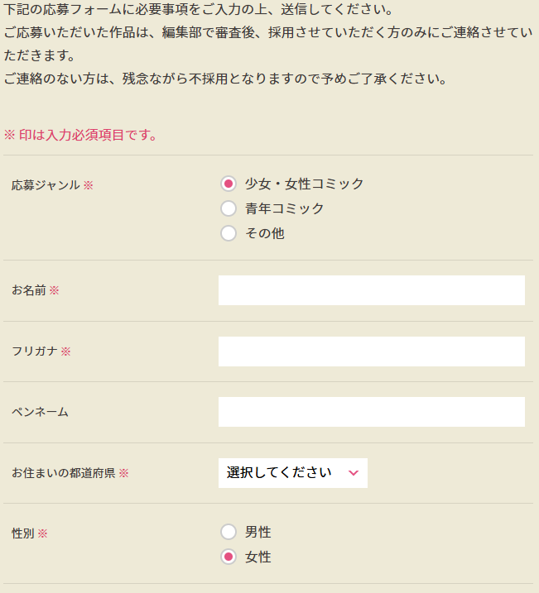
・wordpressのプラグインで作成予定。
・もしサイトが静的な場合は、レンタルフォームなどをご契約いただき、設置が想定されます

「◎ 編集者希望」のラジオボタンも作成
※フォームの項目によっては漫画原稿フォームは未記入で構いません。など編集者向けの注意文の記載も必要。

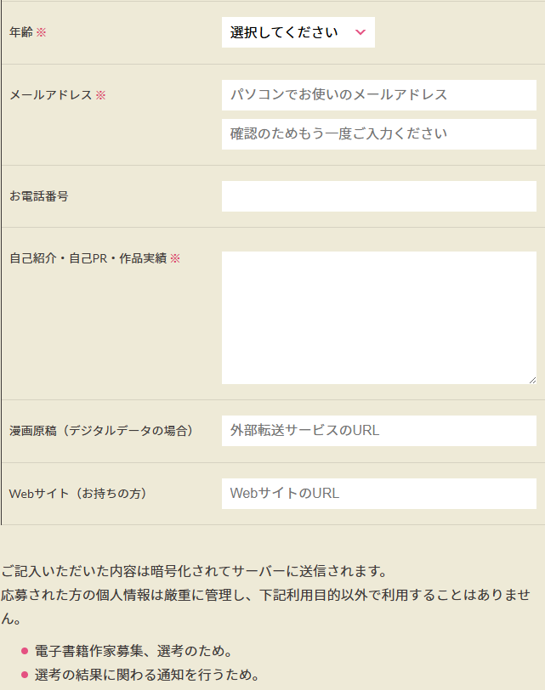

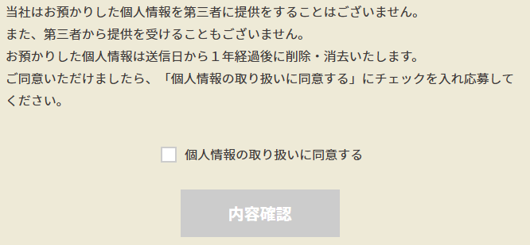

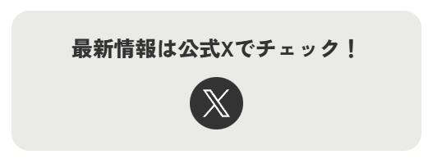

URLのご提供が必要

フッター ※元サイトに準ずる（※①） ※新規デザインに合わせて作成、または単体ページで短めならなら不要（※②）

コピーライト

